Literatura en inglés
 | REVISIÓN DE LITERATURA

 | TIPO DE DOCUMENTO (TESIS/ARTÍCULO) | TÍTULO | PAÍS DE LA PUBLICACIÓN | REVISTA DE INVESTIGACIÓN | IDIOMA | CLASIFICACIÓN DE LA REVISTAS (Q). De acuerdo con https://www.scimagojr.com/ | AUTORES | REFERENCIA BIBLIOGRÁFICA

1 | Artículo | The Effect of Digital Orientation and Digital Capability on Digital Transformation of SMEs during the COVID-19 Pandemic El efecto de la orientación digital y la capacidad digital sobre Transformación Digital de las PYMES durante el Pandemia de COVID-19 | Letonia | Journal of Theoretical and Applied Electronic Commerce Research | Inglés | 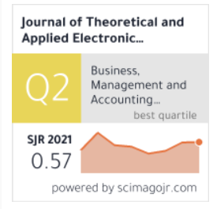 | Ramona Rupeika Apoga Kristine Petrovska Larisa Bule | Rupeika – Apoga,R., Petrovska, K & Bule, L. (2022). The effect of digital orientation and digital capability on digital transformation of smes during the covid-19 pandemic. Journal of Theoretical and Applied Electronic Commerce Research. https://www.mdpi.com/0718-1876/17/2/35

2 | Artículo | Investigating the Strategic Role of Digital Transformation Path of SMEs in the Era of COVID-19: A Bibliometric Analysis Using R Investigación del papel estratégico del camino de la transformación digital de las pymes en la era del COVID-19: un análisis bibliométrico Usando R | Grecia | Sustainability | Inglés | 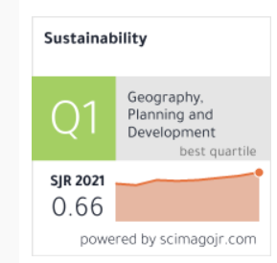 | Konstantina Ragazou Ioannis Passas Georgios Sklavos | Ragazou, K., Passas, I & Sklavos, G. (2022). Investigating the strategic role of digital transformation path of SMEs in the era of covid-19: a bibliometric analysis using R. . Sustainability. https://www.researchgate.net/publication/363377454_Investigating_the_Strategic_Role_of_Digital_Transformation_Path_of_SMEs_in_the_Era_of_COVID-19_A_Bibliometric_Analysis_Using_R

3 | Artículo | Small business digital transformation in the context of the pandemic Transformación digital de las pequeñas empresas en el contexto de la pandemia | Estados Unidos | European Journal of Information Systems | Inglés | 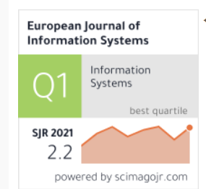 | Munir Mandviwalla Richard Flanagan | Mandviwalla, M & Flanagan, R. (2021). Small business digital transformation in the context of the pandemic European Journal of Information Systems. https://www.researchgate.net/publication/350370260_Small_business_digital_transformation_in_the_context_of_the_pandemic

4 | Artículo | Digital Transformation: Opportunities and Challenges for Leaders in the Emerging Countries in Response to Covid-19 Pandemic Transformación Digital: Oportunidades y Desafíos para los Líderes en los países emergentes en respuesta a la pandemia de Covid-19 | Vietnam | Emerging Science Journal | Inglés | 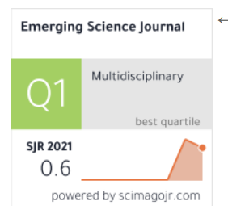 | Thanh Nguyen Hai Quang Nguyen Van Mai Nguyen Thi Tuyet | Nguyen – Hai, T., Nguyen – Van, Q & Nguyen – Thi, M. (2021). digital transformation: opportunities and challenges for leaders in the emerging countries in response to covid-19 pandemic. Emerging Science Journal. https://acortar.link/4pqGVu

5 | Artículo | The Development of Digital Transformation and Relevant Competencies for Employees in the Context of the Impact of the COVID-19 Pandemic in Latvia El desarrollo de la transformación digital y las competencias relevantes para los empleados en el contexto del impacto de la pandemia de COVID-19 en Letonia | Letonia | Sustainability | Inglés |  | Veronika Bikse Inese Lusena-Ezera Peteris Rivza Baiba Rivza | Bikse, V., Lusena - Ezera, I., Rivza, & Rivza, B. (2021). The development of digital transformation and relevant competencies for employees in the context of the impact of the covid-19 pandemic in Latvia. Sustainability, 13(16). https://www.mdpi.com/2071-1050/13/16/9233

6 | Artículo | COVID-19 crisis and SMEs responses: The role of digitaltransformation Crisis de COVID-19 y respuestas de las pymes: el papel de la transformación digital | Brasil | Knowledge and Process Management | Inglés | 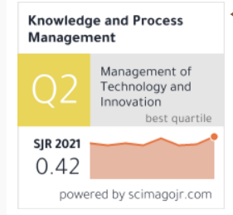 | Vinícius Barreto Klein osé Leomar Todesco | Barreto – Klein, B & Todesco, J. (2021). COVID-19 crisis and SMEs responses: The role of digitaltransformatio. Knowledge and Process Management. https://onlinelibrary.wiley.com/doi/epdf/10.1002/kpm.1660

7 | Artículo | Do Digital Technologies Influence the Relationship between the COVID-19 Crisis and SMEs’ Resilience in Developing Countries? ¿Las tecnologías digitales influyen en la relación entre la crisis del COVID-19 y la resiliencia de las pymes en los países en desarrollo? | Tunisia, Francia y Ucrania | Journal of Open Innovation: Technology, Market, and Complexity | Inglés | 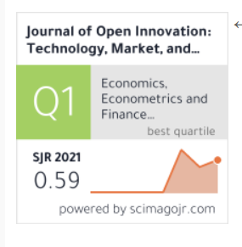 | Afef Khalil Mohammed El Amine Abdelli Emmanuel Mogaji | Khalil, A., El Amine – Abdelli, M y Mogaji, E. (2022). Do Digital Technologies Influence the Relationship between the COVID-19 Crisis and SMEs’ Resilience in Developing Countries. Journal of Open Innovation: Technology, Market, and Complexity. https://www.mdpi.com/2199-8531/8/2/100

8 | Artículo | Transformation of Digital Management in Enterprises Amidst the COVID-19 Pandemic Transformación de la gestión digital en las empresas en medio de la pandemia de COVID-19 | Cambodia y Rusia | Institutions and Economies | Inglés | 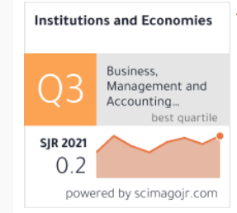 | Boris Miethlicha Denis Belotserkovichb Samira Abasovac Еlena Zatsarinnaya Oleg Veselitsky | Miethlicha,B., Belotserkovichb, D., Abasovac,S., Zatsarinnayad, E & Veselitskye, O. (2022). Transformation of Digital Management in Enterprises Amidst the COVID-19 Pandemic.Institutions and Economies. http://mojem.um.edu.my/index.php/ijie/article/view/34465/14203

9 | Artículo | Investigating the Research Trends on Strategic Ambidexterity, Agility, and Open Innovation in SMEs: Perceptions from Bibliometric Analysis Investigando las tendencias de investigación sobre ambidestreza estratégica, agilidad e innovación abierta en las pymes: percepciones del análisis bibliométrico | Grecia | Journal of Open Innovation: Technology, Market, and Complexity | Inglés |  | Konstantina Ragazou Ioannis Passas Alexandros Garefalakis Irini Dimou | Ragazou, K.,Passas, I., Garefalakis A & Dimou, I. (2022). Investigating the Research Trends on Strategic Ambidexterity, Agility, and Open Innovation in SMEs: Perceptions from Bibliometric Analysis. Journal of Open Innovation: Technology, Market, and Complexity. https://www.mdpi.com/2199-8531/8/3/118

10 | Artículo | Adoption of ICTs as an emergent business strategy during and following COVID-19 crisis: evidence from Indian MSMEs Adopción de las TIC como una estrategia comercial emergente durante y después de la crisis de COVID-19: evidencia de las MIPYME indias | Taiwan y la India | Benchmarking: An International Journal | Inglés | 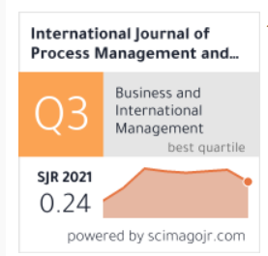 | Vimal Kumar Pratima Verma Ankesh Mittal Juan Alfredo Tuesta Panduro Sumanjeet Singh Minakshi Paliwal Nagendra Kumar Sharma | Kumar, V.,Verma, P., Mittal, A.,Tuesta – Panduro, J., Singh, S., Paliwal, M y Kumar – Sharma, N. (2022). Adoption of ICTs as an emergent business strategy during and following COVID-19 crisis: evidence from Indian MSMEs. Benchmarking: An International Journal. https://www.researchgate.net/publication/360719378_Adoption_of_ICTs_as_an_emergent_business_strategy_during_and_following_COVID-19_crisis_evidence_from_Indian_MSMEs

11 | Artículo | E-Business Strategy in Developing Countries: A Framework and Checklist for the Small Business Sector Estrategia de comercio electrónico en los países en desarrollo: un marco y una lista de verificación para el sector de las pequeñas empresas | Ucrania | Sustainability | Inglés |  | Martin Wynn Olakunle Olayinka | Wynn, M & Olayinka, O. (2021). E-Business Strategy in Developing Countries: A Framework and Checklist for the Small Business Sector. Sustainability. https://www.mdpi.com/2071-1050/13/13/7356

12 | Artículo | Digital transformation success under Industry 4.0: a strategic guideline for manufacturing SMEs Éxito de la transformación digital bajo la Industria 4.0: una guía estratégica para las pymes manufactureras | Lituania y Australia | Journal of Manufacturing Technology Management | Inglés | 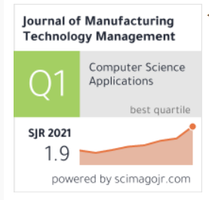 | Morteza Ghobakhloo Mohammad Iranmanesh | Ghobakhloo, M & Iranmanesh, M. (2021). Digital transformation success under Industry 4.0: a strategic guideline for manufacturing SMEs. Journal of Manufacturing Technology Management. https://www.researchgate.net/publication/351176363_Digital_transformation_success_under_Industry_40_a_strategic_guideline_for_manufacturing_SMEs

13 | Artículo | Digital Transformation among SMEs: Does Gender Matter? Transformación digital entre las pymes: ¿importa el género? | Australia | Sustainability | Inglés |  | Khorshed Alam Mohammad Afshar Ali Michael O. Erdiaw-Kwasie Peter A. Murray Retha Wiesner | Alam, K., Afshar - Ali, M., Erdiaw - Kwasie, M., Murray, P & Wiesner, R. (2022). Digital Transformation among SMEs: Does Gender Matter?.Sustainability.https://www.mdpi.com/2071-1050/14/1/535

14 | Artículo | Business innovation and critical success factors in the era of digital transformation and turbulent times Innovación empresarial y factores críticos de éxito en la era de la transformación digital y tiempos turbulentos | Polonia | International Journal of Entrepreneurship and Innovation Management | Inglés | 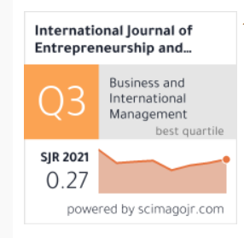 | Anna Florek Paszkowska Anna Ujwary Gil Bianka Godlewska Dzioboń | Paszkowska, A., Ujwary - Gil, A & Godlewska - Dzioboń, B. (2021). Business innovation and critical success factors in the era of digital transformation and turbulent times. International Journal of Entrepreneurship and Innovation Management.https://jemi.edu.pl/vol-17-issue-4-2021/business-innovation-and-critical-success-factors-in-the-era-of-digital-transformation-and-turbulent-times#:~:text=Agility%2C%20resilience%2C%20digitalization%2C%20and,business%20to%20become%20strategically%20resilient.

15 | Artículo | Role of Government to Enhance Digital Transformation in Small Service Business Rol del gobierno para mejorar la transformación digital en las pequeñas empresas de servicios | Taiwan | Sustainability | Inglés |  | Chun-Liang Chen Yao-Chin Lin Wei-Hung Chen Cheng-Fu Chao Henry Pandia | Chen, C., Lin, Y., Chen, W., Chao,C & Pandia, H. (2021). Role of Government to Enhance Digital Transformation in Small Service Business. Sustainability. https://www.mdpi.com/2071-1050/13/3/1028

16 | Artículo | Business transformation in an age of turbulence – Lessons learned from COVID-19 Transformación empresarial en una era de turbulencia: lecciones aprendidas de COVID-19 | Paises Bajos | Technological Forecasting and Social Change | Inglés | 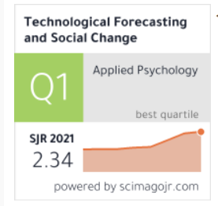 | Xishu Li Maarten Voorneveld René de Koster | Li, X.,Voorneveld, & Koster, R. (2021). Business transformation in an age of turbulence – Lessons learned from COVID-19.Technological Forecasting and Social Change.https://reader.elsevier.com/reader/sd/pii/S0040162521008878?token=7F7122694C03792EE011B11BB34B20A7152481B8EDAD650C150FF3D12B5A0E1B57E90D39F180E84C484CCDB82B69E3AF&originRegion=us-east-1&originCreation=20221027141421

17 | Artículo | Innovative Business Strategies in the Face of COVID-19: An Approach to Open Innovation of SMEs in the Sonora Region of Mexico Estrategias Empresariales Innovadoras Frente al COVID-19: Una Aproximación a la Innovación Abierta de las PyMEs de la Región de Sonora en México | México y Chile | Journal of Open Innovation: Technology, Market, and Complexity | Inglés |  | Luis Enrique Valdez Juárez Mauricio Castillo Vergara Elva Alicia Ramos Escobar | Valdez - Juárez, L., Castillo - Vergara, M & Ramos Escobar, E. (2021). Innovative Business Strategies in the Face of COVID-19: An Approach to Open Innovation of SMEs in the Sonora Region of Mexico. Journal of Open Innovation: Technology, Market, and Complexity. https://www.mdpi.com/2199-8531/8/1/47

18 | Artículo | Digital transformation during a lockdown Transformación digital durante el confinamiento | Reino Unido | International Journal of Information Management | Inglés | 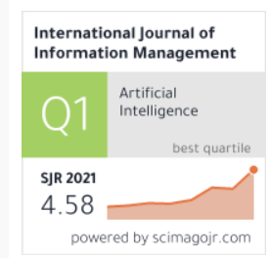 | Gordon Fletcher Marie Griffiths | Fletcher, G y Griffiths, M. (2020). Digital transformation during a lockdown. International Journal of Information Management. https://reader.elsevier.com/reader/sd/pii/S0268401220310288?token=AD9A3A37A6EA4ECDC7AC206A4AE30D05ED5FF05D68DD50143526F1C5DFD4F7FB844DE3019CCCA94EC7CDD25DA537C610&originRegion=us-east-1&originCreation=20221027182233

19 | Artículo | Digital Transformation of Global Value Chains and Sustainable Post-Pandemic Recovery Transformación digital de las cadenas de valor globales y recuperación sostenible pospandemia | Estados Unidos | Transnational Corporations Journal | Inglés | 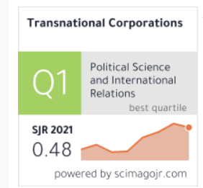 | Xiaolan Fu | Fu, X. (2020). Digital Transformation of Global Value Chains and Sustainable Post-Pandemic Recovery. Transnational Corporations Journal, 27(2). https://papers.ssrn.com/sol3/papers.cfm?abstract_id=3692326

20 | Artículo | Research on the Relationship between Digital Transformation and Performance of SMEs Investigación sobre la relación entre la transformación digital y Desempeño de las PYMES | China | Sustainability | Inglés |  | Xiaoyan Teng Zhong Wu Feng Yang | Teng, X., Wu, Z y Yang, F. (2022). Research on the Relationship between Digital Transformation and Performance of SMEs.Sustainability. Research on the Relationship between Digital Transformation and Performance of SMEs. Sustainability. https://doi.org/10.3390/ su14106012

21 | Artículo | Tackling the digitalization challenge: how to benefit from digitalization in practice Abordar el desafío de la digitalización: cómo beneficiarse de digitalización en la práctica | Finlandia | International Journal of Information Systems and Project Management | Inglés | 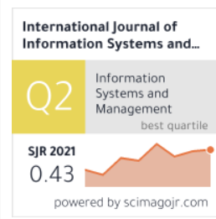 | Päivi Parviainen Maarit Tihinen Jukka Kääriäinen Susanna Teppola | Parviainet, P., Tihinen, M., Kääriäinen, J & Teppola, S. (2017). Tackling the digitalization challenge: how to benefit from digitalization in practice. International Journal of Information Systems and Project Management, 5 (1). https://ijispm.sciencesphere.org/archive/ijispm-050104.pdf

21 | Artículo | Reviving tourism industry post-COVID-19: A resilience-based frameworkc Reactivar la industria del turismo después de la COVID-19: un marco basado en la resiliencia | Estados Unidos | Tourism Management Perspectives | Inglés | 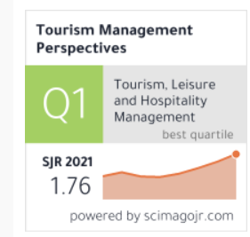 | Gagan Deep Sharma Asha Thomas Justin Paul | Gagan - Deep, S., Asha, T & Justin, P. (2021). Reviving tourism industry post-COVID-19: A resilience-based framework. Tourism Management Perspectives.

Literatura en español
 | REVISIÓN DE LITERATURA

 | TIPO DE DOCUMENTO (TESIS/ARTÍCULO) | TÍTULO | PAÍS DE LA PUBLICACIÓN | REVISTA DE INVESTIGACIÓN/UNIVERSIDAD DE PUBLICACIÓN DE TESIS | IDIOMA | CLASIFICACIÓN DE LA REVISTAS (Q). De acuerdo con https://www.scimagojr.com/ | AUTORES | REFERENCIA BIBLIOGRÁFICA

1 | Tesis | Diseño de un modelo de transformación digital de los procesos centrales que permita elevar la productividad de una empresa de logística ligera de Lima, Perú | Perú | Universidad Peruana de Ciencias Aplicadas | Español | No aplica | Rafael Salazar Angulo Luis Anthony Laguna Lozano | Rocha - Hoyos, J. C y Tipanluisa - Sarchi, L. E. (2021). Elementos de la cultura ágil para el apoyo de emprendimientos. E-IDEA V5:W58urnal of Engineering Science, 3 (7), 24-38. https://revista.estudioidea.org/ojs/index.php/esci/article/view/207/296

2 | Tesis | Transformación digital y uso de Marco Scrum en el área de tecnología de un Banco en Perú. | Perú | Universidad César Vallejo | Español | No aplica | Carlos Enrique Enciso Salinas | Enciso – Salinas, C. (2022). Transformación digital y uso de Marco Scrum en el área de tecnología de un Banco en Perú. [Tesis de pregrado, Universidad César Vallejo]. Repositorio central de la Universidad César Vallejo. https://repositorio.ucv.edu.pe/bitstream/handle/20.500.12692/86350/Enciso_SCE-SD.pdf?sequence=1&isAllowed=y

3 | Artículo | Elementos de la cultura ágil para el apoyo de emprendimientos | Ecuador | E-IDEA Journal of Engineering Science | Español | Sin clasificación; sin embargo, la E-IDEA Journal of Engineering Science es un espacio que tiene como objeto la promoción y divulgación de la labor investigativa de profesionales y expertos en el área de las ingenierías. | Juan Carlos Rocha Hoyos Luis Eduardo Tipanluisa Sarchi | Rocha - Hoyos, J. C y Tipanluisa - Sarchi, L. E. (2021). Elementos de la cultura ágil para el apoyo de emprendimientos. E-IDEA Journal of Engineering Science, 3 (7), 24-38. https://revista.estudioidea.org/ojs/index.php/esci/article/view/207/296

4 | Tesis | La transformación digital como determinante del desarrollo emprendedor en tiempos de pandemia | Argentina | Universidad Nacional San Martín | Español | No aplica | Abella, José | Abella, J. (2021). La transformación digital como determinante del desarrollo emprendedor en tiempos de pandemia. [Tesis de pregrado, Universidad Nacional San Martín]. Repositorio central de la Universidad Nacional San Martín. https://ri.unsam.edu.ar/bitstream/123456789/1701/1/TFPP%20EEYN%202021%20ACE-FGC-MAG.pdf

5 | Artículo | Transformación digital para pymes de alojamiento y hospedaje de Boyacá usando metodologías ágiles | Colombia | Asociación Colombiana de Facultades de Ingeniería (ACOFI) | Español | No aplica | Daniela Alejandra Trujillo Zapata Helien Parra Riveros | Trujillo - Zapata, D y Parra - Riveros, H. (2021). Transformación digital para pymes de alojamiento y hospedaje de Boyacá usando metodologías ágiles.Asociación Colombiana de Facultades de Ingeniería (ACOFI).https://acofipapers.org/index.php/eiei/article/view/1889/1619

6 | Tesis | El liderazgo organizacional colombiano en la gestión humana postpandemia COVID-19 | Colombia | Universidad Militar Nueva Granada | Español | No aplica | Derly Viviana Bernal Fandiño | Bernal - Fandiño, D. (2021). El liderazgo organizacional colombiano en la gestión humana postpandemia COVID-19. Universidad Milinar Nueva Granada. https://repository.unimilitar.edu.co/bitstream/handle/10654/41267/BernalFandi%c3%b1oDerlyViviana2021.pdf?sequence=1&isAllowed=y

7 | Tesis | Flexibilidad de los proyectos en tiempos de pandemia | Colombia | Universidad Cooperativa de Colombia | Español | No aplica | Sebastián Arias Leiva María De Los Ángeles Quimbayo Polania Juan Camilo Caviedes Martinez | Arias - Leiva, S., Quimbayo - Polania, M y Cavies - Martínez, J. (2022). Flexibilidad de los proyectos en tiempos de pandemia. [Tesis de pregrado, Universidad Cooperativa de Colombia]. Repositorio central de la Universidad Cooperativa de Colombia.http://74.208.53.179/bitstream/20.500.12494/45323/1/2022_flexibilidad_tiempos_pandemia.pdf

8 | Tesis | Estrategias de transformación Digital de las Pymes Colombianas, enmarcadas en tiempos de pandemia | Colombia | Universidad Nacional Abierta y a Distancia | Español | No aplica | Víctor Hugo Nieto Orozco Christian Yamith Chamorro Cabrera | Nieto - Orozco, V y Chamorro - Cabrera, C. (2022). Estrategias de transformación Digital de las Pymes Colombianas, enmarcadas en tiempos de pandemia. [Tesis de maestría, Universidad Nacional Abierta y a Distancia]. Repositorio central de la Universidad Nacional Abierta y a Distancia. https://repository.unad.edu.co/bitstream/handle/10596/48566/cychamorroc2.pdf?sequence=1&isAllowed=y

9 | Artículo | Metodologías ágiles de proyectos aplicadas a la reactivación del sector hotelero en Colombia a raíz del Covid 19 | Colombia | Mundo FESC | Español | Sin clasificación; sin embargo, Mundo Fesc, tiene como objetivo difundir contenidos originales e inéditos en idioma español, inglés en los campos de la Ingeniería y Tecnología y las Ciencias Sociales, con alto contenido científico, reciente y novedoso dirigido a la comunidad académica nacional e internacional. | María Fernanda Hernández-Ballesteros Juan Fernando Sansón-Rosas | Hernández-Ballesteros, M. F y Sansón-Rosas, J. F. (2021). Metodologías ágiles de proyectos aplicadas a la reactivación del sector hotelero en Colombia a raíz del covid 19. Mundo FESC, 11(S2), 262-274. https://www.fesc.edu.co/Revistas/OJS/index.php/mundofesc/article/view/974/765

10 | Artículo | Transformación digital y organizaciones ágiles | España | Arandu UTIC | Español | Sin clasificación; sin embargo,“ARANDU UTIC” es una revista científica internacional de la Universidad Tecnológica Intercontinental (UTIC), cuyo objetivo es difundir el conocimiento científico y tecnológico, a través de la publicación de resultados originales, producto de investigaciones científicas y tecnológicas que impliquen una contribución para el desarrollo de la ciencia y la tecnología. | Beatriz Valderrama | Valderrama, B. (2019). Transformación digital y organizaciones ágiles. Arandu UTIC, 6(1).

11 | Tesis | Gestión humana, área clave para conectar a las personas con las nuevas formas de trabajo post pandemia | Colombia | Universidad EAN | Español | No aplica | Cuervo Caicedo, Ivonne Andrea Guerra Hurtado, Luz Adriana | Cuervo – Caicedo, L y Guerra – Hurtado, L. (2021). Gestión Humana, área clave para conectar a las personas con las nuevas formas de trabajo post pandemia. [Universidad EAN]. https://repository.universidadean.edu.co/bitstream/handle/10882/10733/CuervoAndrea2021.pdf?sequence=1&isAllowed=y

12 | Artículo | Taxonomía de transformación digital | Cuba | Revista Cubana de Transformación Digital | Español | Sin clasificación; sin embargo, La Revista Cubana de Transformación Digital es una revista científica arbitrada de acceso abierto, de periodicidad trimestral. Se publica en versión electrónica desde el año 2018, y desde 2022 bajo la modalidad de producción continua, por la Unión de Informáticos de Cuba, una organización social, autofinanciada y sin ánimos de lucro. | Tatiana Delgado Fernández | Delgado – Fernández, T. (2020). Taxonomía de transformación digital. Revista Cubana de Transformación Digital, 1 (1). https://rctd.uic.cu/rctd/article/view/62/58

13 | Artículo | Un modelo conceptual de transformación digital. Openergy y el caso de la Universidad Nacional de Colombia | Colombia | Education in the Knowledge Society | Español | 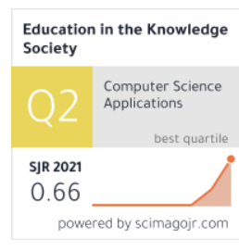 | Martín Darío Arango Serna John W. Branch Lina María Castro Benavides Daniel Burgos | Arango – Serna, M., Branch, J., Castro – Benavides, L y Burgos, D. (2018). Un modelo conceptual de transformación digital. Openergy y el caso de la Universidad Nacional de Colombia. Education in the Knowledge Society. https://revistas.usal.es/tres/index.php/eks/article/view/eks201819495107/19763

14 | Artículo | Pymes colombianas y los retos de la Industria 4.0. | Colombia | Revista Innova ITFIP | Español | Sin clasificación; sin embargo, La REVISTA INNOVA ITFIP, es un texto de divulgación científica, que hace referencia a objetivos como: publicar artículos científicos arbitrados, promover la participación científica, fortalecer la internacionalización y visibilizarían del conocimiento y la investigación, del mismo modo, incentivar la discusión y socialización académica. | Greys Yuranis Chalarca Arboleda Sandra Bibiana Hurtado Perdomo Edward Fabián Escovar Álvarez | Chalarca – Arboleda, G., Hurtado - Perdomo, S y Escovar – Álvarez, C. (2020). Pymes colombianas y los retos de la Industria 4.0. Revista Innova ITFIP, 7(1). http://revistainnovaitfip.com/index.php/innovajournal/article/view/94/184

15 | Tesis | Transformación digital para PyMEs del sector manufacturero en Colombia | Colombia | Pontificia Universidad Javeriana | Español | No aplica | David Ricardo López Martínez Diana María Quijano Ospina Jonatán Ruiz Vergara Jorge Andrés Valero Ramírez | López – Martínez, D., Quijano – Ospina, D., Ruíz - Vergara, J y Valero – Ramírez, J. (2020). Transformación digital para PyMEs del sector manufacturero en Colombia. [Tesis de pregado, Pontificia Universidad Javeriana]. Repositorio institucional. https://repository.javeriana.edu.co/bitstream/handle/10554/53185/193023-Quijano-Lopez-Ruiz-Valero%20-%20jorge%20valero.pdf?sequence=5&isAllowed=y

16 | Tesis | Digitalización de una empresa: la adaptación empresarial durante la pandemia del 2020 para un futuro seguro con las herramientas digitales. | Colombia | Universidad Santo Tomás de Aquino | Español | No aplica | Carlos José Rincón Miranda | Rincón – Miranda, C. (2020). Digitalización de una empresa: la adaptación empresarial durante la pandemia del 2020 para un futuro seguro con las herramientas digitales. [Tesis de pregrado, Universidad Santo Tomás de Aquino]. Repositorio Institucional. https://repository.usta.edu.co/bitstream/handle/11634/33772/2021carlosrincon.pdf?sequence=1&isAllowed=y

17 | Tesis | Análisis de las oportunidades para la transformación digital de las Mipynes Boyacenses en tiempos de pandemia (Covid-19) | Colombia | Universidad Santo Tomás de Aquino | Español | No aplica | Eliyer Vanesa López Parra Astrid Maricela Malpica Wilches | López – Parra, E y Malpica – Wilches, A. (2021). Análisis de las oportunidades para la transformación digital de las Mipynes Boyasenses en tiempos de pandemia (Covid-19). [Tesis de especialización, Universidad Santo Tomás de Aquino]. Repositorio Institucional. https://repository.usta.edu.co/bitstream/handle/11634/32002/2021vanesal%c3%b3pez.pdf?sequence=1&isAllowed=y

18 | Tesis | Estudio del impacto de la metodología Lean Startup para la transformación digital y la variación en la cultura del trabajo en el emprendimiento Chalomi Jeans | Colombia | Universidad Santo Tomás de Aquino | Español | No aplica | Nicolás García Peña | García – Peña, N. (2022).Estudio del impacto de la metodología Lean Startup para la transformación digital y la variación en la cultura del trabajo en el emprendimiento Chalomi Jeans. [Tesis de pregrado, Universidad Santo Tomás de Aquino]. Repositorio Institucional.

19 | Tesis | Desarrollo y aplicación de un modelo de madurez en transformación digital para pequeñas y medianas empresas constructoras | Colombia | Universidad de los Andes | Español | No aplica | José Federico Botero Duque | Botero – Duque, J. (2020). Desarrollo y aplicación de un modelo de madurez en transformación digital para pequeñas y medianas empresas constructoras. [Tesis de pregrado, Universidad de los Andes]. Repositorio Institucional. https://repositorio.uniandes.edu.co/bitstream/handle/1992/50950/22822.pdf?sequence=1

20 | Tesis | Diseño de una metodología práctica PMI para la gestión de proyectos de Transformación Digital en los servicios de KPO ofrecidos por EQUITY ADVISOR | Colombia | Universidad EAN | Español | No aplica | Cesar Augusto Valencia Carvajal Karen Yulieth Aristizábal Martínez Yudy Esperanza León Calderón | Valencia – Carvajal, C., Aristizábal – Martínez, K y León – Calderón, Y. (2022). Diseño de una metodología práctica PMI para la gestión de proyectos de Transformación Digital en los servicios de KPO ofrecidos por EQUITY ADVISOR. [Tesis de maestría, Universidad EAN]. Repositorio Institucional. https://repository.universidadean.edu.co/bitstream/handle/10882/11902/ValenciaCesar2022.pdf?sequence=1

